TEST BACK
 |  | Link de Postman | https://api.postman.com/collections/22480508-5a9a7000-7428-4fe1-b54c-3927a12197f3?access_key=PMAT-01GV3MNV468NMEX140CMS4WSY9
PRIMER SPRINT
ID | Título / Nombre | Descripción | Precondición | Pasos |  |  |  | Estado de diseño | Tipo | Creado por
 |  |  |  | # | Acción | Resultado esperado | Resultado Actual
1SPB-001 | Crear Categoria | Crear una categoria por medio de la api | Contar para el envio de un JSON con los datos de la categoria a agregar | 1 | abrir Postman y seleccionar un body (seleccionar tipo Raw-JSON) | Se espera que el servidor devuelva un estatus 201 y con la respuesta: "se creo categoria la correctamente" | Se visualiza correctamente que se creo la categoria en el servidor | Revisado | Unitaria | Testing Analyst
 |  |  |  | 2 | escribir en el JSON las propiedades "tilulo","descripcion","urlImage" y su valor
 |  |  |  | 3 | enviar solicitud POST al path "http://localhost:8080//categoria/crear"

ID | Título / Nombre | Descripción | Precondición | Pasos |  |  |  | Estado de diseño | Tipo | Creado por
 |  |  |  | # | Acción | Resultado esperado | Resultado Actual
1SPB-002 | Obtener Categorias | Obtener todas las categorias guardas en la base de datos | Tener la tabla con registros guardados | 1 | abrir Postman y seleccionar solicitud tipo Get | Recibir todas las categorias y estatus 200 | Se visualizan todas las categorias con status correcto | Revisado | Unitaria | Testing Analyst
 |  |  |  | 2 | enviar una solicitud al path http://localhost:8080/categoria/todas"

ID | Título / Nombre | Descripción | Precondición | Pasos |  |  |  | Estado de diseño | Tipo | Creado por
 |  |  |  | # | Acción | Resultado esperado | Resultado Actual
1SP-003 | Obtener Categorias por ID | Obtener categoria solicitada en el endpoint | Tener la tabla con categorias guardadas y con id existente guardado | 1 | abrir Postman y seleccionar solicitud tipo Get | Recibir la categoria con el id especificado | Se recibe correctamente la categoria con el id deseado | Revisado | Unitaria | Testing Analyst
 |  |  |  | 2 | enviar solicitud get al path "http://localhost:8080/categoria/{id}"

ID | Título / Nombre | Descripción | Precondición | Pasos |  |  |  | Estado de diseño | Tipo | Creado por
 |  |  |  | # | Acción | Resultado esperado | Resultado Actual
1SP-004 | Editar Categoria | Poder editar la categoria | Tener la tabla con el registro a editar | 1 | abrir Postman y seleccionar solicitud tipo PUT | Recibir estatus 200 y la respuesta :"Se edito la categoria correctamente" | Se recibe la respuesta esperada y el estatus correcto | Revisado | Unitaria | Testing Analyst
 |  |  |  | 2 | seleccionar un body (seleccionar tipo Raw-JSON) y escribir la categoria a editar
 |  |  |  | 3 | enviar solicitud al put path " http://localhost:8080/categoria/editar"

ID | Título / Nombre | Descripción | Precondición | Pasos |  |  |  | Estado de diseño | Tipo | Creado por
 |  |  |  | # | Acción | Resultado esperado | Resultado Actual
1SP-005 | Eliminar Categoria | Poder eliminar la categoria requerida | Tener la tabla con registros guardados y con id valido | 1 | abrir Postman y seleccionar solicitud tipo Delete | Recibir estatus 200 y la respuesta :"Se elimino la categoria" | Se recibe la respuesta esperada y el estatus correcto | Revisado | Unitaria | Testing Analyst
 |  |  |  | 2 | enviar solicitud delete al path "http://localhost:8080/categoria/borrar/{id}"

ID | Título / Nombre | Descripción | Precondición | Pasos |  |  |  | Estado de diseño | Tipo | Creado por
 |  |  |  | # | Acción | Resultado esperado | Resultado Actual
1SP-EXP | Prueba Exploratoria 1st Sprint | Se busca probar si al enviar datos incorrectos que ocurre | Tener la tabla con registros guardados y con id valido | 1 | abrir Postman y seleccionar solicitud tipo get | no hay resultado esperado pero se agrego una excepcion con la leyenda "No existe categoria" para evitar romper el programa | se visualiza en log4 el mensaje | Revisado | Unitaria | Testing Analyst
 |  |  |  | 2 | enviar solicitud al path "http://localhost:8080/categoria/{id}"
 |  |  |  | 3

SEGUNDO SPRINT

ID | Título / Nombre | Descripción | Precondición | Pasos |  |  |  | Estado de diseño | Tipo | Creado por
 |  |  |  | # | Acción | Resultado esperado | Resultado Actual
2SP-001 | Lista de Productos(Home) | productos aleatorios en el home | Tener la tabla con registros guardados y con id valido | 1 | abrir Postman y seleccionar solicitud tipo Get | Recibir estatus 200 y la lista de productos aleatorios | Se recibe la respuesta esperada y el estatus correcto | Revisado | Unitaria | Testing Analyst
 |  |  |  | 2 | enviar solicitud get al path "http://localhost:8080/home"

ID | Título / Nombre | Descripción | Precondición | Pasos |  |  |  | Estado de diseño | Tipo | Creado por
 |  |  |  | # | Acción | Resultado esperado | Resultado Actual
2SP-002 | Detalles de producto | Poder ver los detalles del producto por id | Tener la tabla con registros guardados y con id valido | 1 | abrir Postman y seleccionar solicitud tipo GET | Recibir estatus 200 y el producto buscado | Se recibe la respuesta esperada y el estatus correcto | Revisado | Unitaria | Testing Analyst
 |  |  |  | 2 | enviar solicitud GET al path "http://localhost:8080/productos/{id}"

ID | Título / Nombre | Descripción | Precondición | Pasos |  |  |  | Estado de diseño | Tipo | Creado por
 |  |  |  | # | Acción | Resultado esperado | Resultado Actual
2SP-003 | Gestionar productos en el sitio | Poder crear el crear y listar los productos | Tener un JSON con los datos de producto | 1 | abrir Postman y seleccionar solicitud tipo POST | Recibir estatus 200 y la respuesta con la lista o el producto segun corresponda | Se recibe la respuesta esperada y el estatus correcto | Revisado | Unitaria | Testing Analyst
 |  |  |  | 2 | enviar solicitud POST al path "http://localhost:8080/productos/crear"
 |  |  |  | 3 | enviar solicitud GET al path "http://localhost:8080/productos/todas"

ID | Título / Nombre | Descripción | Precondición | Pasos |  |  |  | Estado de diseño | Tipo | Creado por
 |  |  |  | # | Acción | Resultado esperado | Resultado Actual
2SP-004 | Agregar Relacion Categoria producto | verificar relacion | Tener la base de datos con las tablas correspondientes | 1 | abrir Mysql con la base de datos de trabajo | verficar la relacion correcta segun corresponda | relacion correcta y funcional a la api | Revisado | Unitaria | Testing Analyst
 |  |  |  | 2 | ir database/reverse engieneers y dar next hasta ver la relacion

ID | Título / Nombre | Descripción | Precondición | Pasos |  |  |  | Estado de diseño | Tipo | Creado por
 |  |  |  | # | Acción | Resultado esperado | Resultado Actual
2SP-005 | Agregar Relacion Producto Caracteristicas | verificar relacion | Tener la base de datos con las tablas correspondientes | 1 | abrir Mysql con la base de datos de trabajo | verficar la relacion correcta segun corresponda | relacion correcta y funcional a la api | Revisado | Unitaria | Testing Analyst
 |  |  |  | 2 | ir database/reverse engieneers y dar next hasta ver la relacion

ID | Título / Nombre | Descripción | Precondición | Pasos |  |  |  | Estado de diseño | Tipo | Creado por
 |  |  |  | # | Acción | Resultado esperado | Resultado Actual
2SP-006 | Agregar Relacion Producto Ciudades | Poder eliminar la categoria requerida | Tener la base de datos con las tablas correspondientes | 1 | abrir Mysql con la base de datos de trabajo | verficar la relacion correcta segun corresponda | relacion correcta y funcional a la api | Revisado | Unitaria | Testing Analyst
 |  |  |  | 2 | ir database/reverse engieneers y dar next hasta ver la relacion

ID | Título / Nombre | Descripción | Precondición | Pasos |  |  |  | Estado de diseño | Tipo | Creado por
 |  |  |  | # | Acción | Resultado esperado | Resultado Actual
2SP-007 | Agregar Relacion Producto Imagen | Poder eliminar la categoria requerida | Tener la base de datos con las tablas correspondientes | 1 | abrir Mysql con la base de datos de trabajo | verficar la relacion correcta segun corresponda | relacion correcta y funcional a la api | Revisado | Unitaria | Testing Analyst
 |  |  |  | 2 | ir database/reverse engieneers y dar next hasta ver la relacion

ID | Título / Nombre | Descripción | Precondición | Pasos |  |  |  | Estado de diseño | Tipo | Creado por
 |  |  |  | # | Acción | Resultado esperado | Resultado Actual
2SP-008 | Obtener Ciudades desde la API | llamada desde el select de ciudades | Tener la tabla con registros guardados y con id valido | 1 | abrir Postman y seleccionar solicitud tipo GET | listado de ciudades guardadas en la BD | Se recibe la respuesta esperada y el estatus correcto | Revisado | Unitaria | Testing Analyst
 |  |  |  | 2 | enviar solicitud GET al "http://localhost:8080/ciudades/todas"

ID | Título / Nombre | Descripción | Precondición | Pasos |  |  |  | Estado de diseño | Tipo | Creado por
 |  |  |  | # | Acción | Resultado esperado | Resultado Actual
2SP-009 | Filtro por Categoria | Poder eliminar la categoria requerida | Tener la tabla con registros guardados y con id valido | 1 | abrir Postman y seleccionar solicitud tipo Delete | Recibir estatus 200 y la respuesta :"Se elimino la categoria" | Se recibe la respuesta esperada y el estatus correcto | Revisado | Unitaria | Testing Analyst
 |  |  |  | 2 | enviar solicitud delete al path "http://localhost:8080/categoria/borrar/{id}"

ID | Título / Nombre | Descripción | Precondición | Pasos |  |  |  | Estado de diseño | Tipo | Creado por
 |  |  |  | # | Acción | Resultado esperado | Resultado Actual
2SP-010 | Filtro por Ciudad | Poder eliminar la categoria requerida | Tener la tabla con registros guardados y con id valido | 1 | abrir Postman y seleccionar solicitud tipo Delete | Recibir estatus 200 y la respuesta :"Se elimino la categoria" | Se recibe la respuesta esperada y el estatus correcto | Revisado | Unitaria | Testing Analyst
 |  |  |  | 2 | enviar solicitud delete al path "http://localhost:8080/categoria/borrar/{id}"

 | Test Unitaros con JUNIT
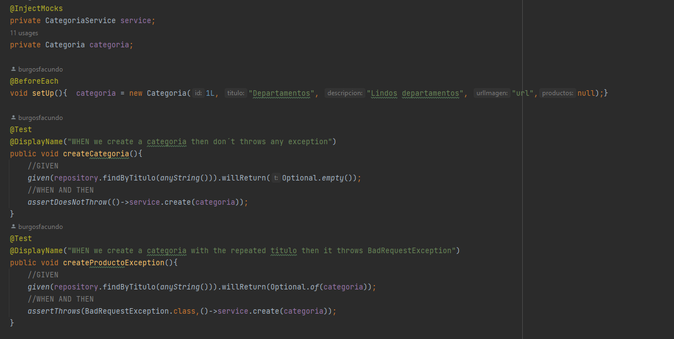
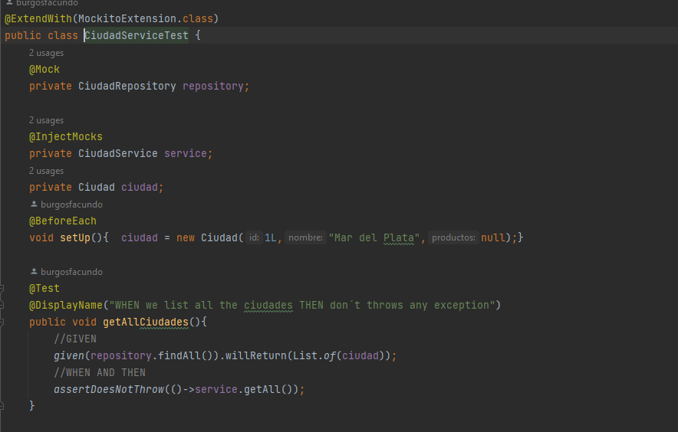

TERCER SPRINT
ID | Título / Nombre | Descripción | Precondición | Pasos |  |  |  | Estado de diseño | Tipo | Creado por
 |  |  |  | # | Acción | Resultado esperado | Resultado Actual
3SP-001 | gestionar roles en el sitio para poder otorgar distintos permisos a los usuarios | gestionar roles | acceso a la base de datos Mysql conectada con aws | 1 | abrir Mysql y verificar existencia de tabla usuarios y roles | tablas creadas y relaciones correctamente conectadas | se verifica las tablas y las relaciones correctas | Revisado | manual | Testing Analyst
 |  |  |  | 2 | verificar relaciones uno a muchos Roles Usuarios

ID | Título / Nombre | Descripción | Precondición | Pasos |  |  |  | Estado de diseño | Tipo | Creado por
 |  |  |  | # | Acción | Resultado esperado | Resultado Actual
3SP-002 | de forma anonima registrarme en el sitio para poder acceder a funcionalidades extras | registro de usuarios | tabla creada de ususarios y roles | 1 | abrir Postman y seleccionar solicitud tipo POST | Recibir estatus 201 y la respuesta :"Se creo usuario" | Se recibe la respuesta esperada y el estatus correcto | Revisado | Unitaria | Testing Analyst
 |  |  |  | 2 | enviar solicitud delete al path "http://localhost:8080/usuarios/crear" con el cuerpo

ID | Título / Nombre | Descripción | Precondición | Pasos |  |  |  | Estado de diseño | Tipo | Creado por
 |  |  |  | # | Acción | Resultado esperado | Resultado Actual
3SP-003 | login | login de usuarios o admins | Tener la tabla con registros guardados y con id valido | 1 | abrir Postman y seleccionar solicitud tipo post | Recibir estatus 200 y la respuesta :"Se elimino la categoria" | Se recibe la respuesta esperada y el estatus correcto | Revisado | Unitaria | Testing Analyst
 |  |  |  | 2 | enviar solicitud delete al path "http://localhost:8080/usuarios/login"
 |  |  |  | 3 | recibir token y guardar

ID | Título / Nombre | Descripción | Precondición | Pasos |  |  |  | Estado de diseño | Tipo | Creado por
 |  |  |  | # | Acción | Resultado esperado | Resultado Actual
3SP-004 | realizar reservas como user | poder realizar reservas | estar logeado o con el token guardado | 1 | abrir Postman y seleccionar solicitud tipo POST poner en Bearer Token el token guardado previamente | Recibir estatus 201 y la respuesta :"Se creo la reserva" | Se recibe la respuesta esperada y el estatus correcto | Revisado | Unitaria | Testing Analyst
 |  |  |  | 2 | enviar solicitud delete al path "http://localhost:8080/reservas/crear" con el cuerpo de solicitud

 | TEST UNIT

ID | Título / Nombre | Descripción | Precondición | Pasos |  |  |  | Estado de diseño | Tipo | Creado por
 |  |  |  | # | Acción | Resultado esperado | Resultado Actual
3SP-005 | datos de reserva | poder ver los datos de la reserva para confirmar | Tener la tabla con registros guardados y con id valido | 1 | abrir Postman y seleccionar solicitud tipo get y colocar token en bearer token | Recibir estatus 200 | Se recibe la respuesta esperada y la info de reservay el estatus correcto | Revisado | Unitaria | Testing Analyst
 |  |  |  | 2 | enviar solicitud delete al path "http://localhost:8080//reservas/{id}" con el id de reserva

TEST FRONT
PRIMER SPRINT
ID | Título / Nombre | Descripción | Precondición | Pasos |  |  |  | Estado de diseño | Tipo | Creado por
 |  |  |  | # | Acción | Resultado esperado | Resultado Actual
1SPF-001 | Probar Responsive | Elementos son responsive correctamente a los breakpoints establecidos y de forma estetica y accesible | Tener la opcion de visualizar en la resolucion deseada | 1 | -cambiar a vista a Mobile | visualizar correctamente los botones y accesibilidad | Se verifica correcta la vista en version Mobile | Revisado | Integracion | Testing Analyst
 |  |  |  | 2 | -cambiar a vista a Tablet | visualizar correctamente los botones y accesibilidad | Se verifica correcta la vista en version Tablet

ID | Título / Nombre | Descripción | Precondición | Pasos |  |  |  | Estado de diseño | Tipo | Creado por
 |  |  |  | # | Acción | Resultado esperado | Resultado Actual
1SPF-002 | Probar Template Bloque Buscador | Debe tener la lista desplegable , el calendario y boton para buscar | Se necesita un Json estatico con las ciudades para la busqueda | 1 | click en la solapa de ciudad y escribir la inicial de la ciudad | aparece un listado con la ciudad correspondiente | Se verifica correctamente la ciudad con la inicial | Revisado | Integracion | Testing Analyst
 |  |  |  | 2 | click en el input del Checkout | visualizar el calendario y poder elegir por fecha | Se verifica correctamente el calendario y el pickup de las fechas
 |  |  |  | 3 | verificar la existencia del boton buscar y presionarlo | comportamiento tipico de un boton clickeable | Se verifica la existencia del boton

ID | Título / Nombre | Descripción | Precondición | Pasos |  |  |  | Estado de diseño | Tipo | Creado por
 |  |  |  | # | Acción | Resultado esperado | Resultado Actual
1SPF-003 | Cards del Template Listado | Es la lista de productos en el home y resultados de busqueda | Se necesita un JSON estatico con al menos 8 elementos para mapear | 1 | ingresar al home | se debe visualizar la lista de productos en forma de card | Se visualiza correctamente las cards | Revisado | Integracion | Testing Analyst

ID | Título / Nombre | Descripción | Precondición | Pasos |  |  |  | Estado de diseño | Tipo | Creado por
 |  |  |  | # | Acción | Resultado esperado | Resultado Actual
1SPB-004 | Verificar template del bloque Categorías | Son las categorias disponibles que se usaran como filtro de busqueda | Se necesita un JSON estatico con las cuatro categorias | 1 | Ingresar al home | se debe visualizar las cards de las categorias | Se visualiza correctamente las categorias | Revisado | Integracion | Testing Analyst

ID | Título / Nombre | Descripción | Precondición | Pasos |  |  |  | Estado de diseño | Tipo | Creado por
 |  |  |  | # | Acción | Resultado esperado | Resultado Actual
1SPB-005 | Verificar template Login y Registro | Es el form para el registro y login del sitio | Ingresar con el button Registrarse o Login para hacer las pruebas | 1 | llenar el campo mail con datos no validos | indicara que el mail no es valido | se indica que el mail no es valido | Revisado | Integracion | Testing Analyst
 |  |  |  | 2 | poner contraseñas diferentes o menos de 6 caracteres | indica que las contraseñas son diferentes o tienen menos de 6 caracters | se indica que las contraseñas son diferentes o tienen menos de 6 caracters
 |  |  |  | 3 | despues de llenar con datos invalidos presionar boton crear | debe indicar el mensaje "Por favor vuelva a intentarlo, sus credenciales son inválidas" | se visualiza el mensaje de credenciales invalidas
 |  |  |  | 4 | despues de llenar con datos validos presionar boton crear | Desaparecerá el formulario de login, volveremos al Home con la sesion iniciado | se visualiza la sesion iniciada

ID | Título / Nombre | Descripción | Precondición | Pasos |  |  |  | Estado de diseño | Tipo | Creado por
 |  |  |  | # | Acción | Resultado esperado | Resultado Actual
1SPB-006 | Verificar Evento Header | Son los eventos de los links y buttons del header | Uso de los buttons Registrarse y Login |  |  |  |  |  | Funcional

SEGUNDO SPRINT
ID | Título / Nombre | Descripción | Precondición | Pasos |  |  |  | Estado de diseño | Tipo | Creado por
 |  |  |  | # | Acción | Resultado esperado | Resultado Actual
2SPF-001 | Verificar Home | Elementos se muestran establecidos y de forma estetica y accesible | tener el front corriendo | 1 | -dirigirse al path "http://127.0.0.1:5173/home" | visualizar correctamente los productos de forma aleatoria | Se verifica correcta la vista en home y productos aleatorios | Revisado | Integracion | Testing Analyst
 |  |  |  | 2 | -cambiar a vista a Tablet | visualizar correctamente la accesibilidad y la estetica | Se verifica correcta la vista en version Tablet

ID | Título / Nombre | Descripción | Precondición | Pasos |  |  |  | Estado de diseño | Tipo | Creado por
 |  |  |  | # | Acción | Resultado esperado | Resultado Actual
2SPF-002 | Verificar Visualizacion del Producto | Verificar que se visualiza correctamente la info del producto | tener cargada la pagina home para empezar | 1 | -desde home dirigirse a " ver mas" y apretar el boton | visualizar correctamente la info del producto | Se verifica correctamente que llega la info del producto | Revisado | Integracion | Testing Analyst
 |  |  |  | 2 | -llamar a todos los detalles de producto disponibles en home | verificar que el boton llame a la ruta correcta "http://127.0.0.1:5173/productos/id" | Se verifica correcta la ruta de los botones

ID | Título / Nombre | Descripción | Precondición | Pasos |  |  |  | Estado de diseño | Tipo | Creado por
 |  |  |  | # | Acción | Resultado esperado | Resultado Actual
2SPF-003 | Verificar Bloque Header de detalles de producto | Elementos son responsive correctamente a los breakpoints establecidos y de forma estetica y accesible | Tener la opcion de visualizar en la resolucion deseada | 1 | -verificar alienado y ancho 100% | visualizar correctamente los botones y accesibilidad | Se verifica correcta la vista en version Mobile | Revisado | Integracion | Testing Analyst
 |  |  |  | 2 | -cambiar a vista a Tablet | visualizar correctamente los botones y accesibilidad | Se verifica correcta la vista en version Tablet

ID | Título / Nombre | Descripción | Precondición | Pasos |  |  |  | Estado de diseño | Tipo | Creado por
 |  |  |  | # | Acción | Resultado esperado | Resultado Actual
2SPF-004 | Verificar Bloque de Imagenes | Verificar las imagenes de cada producto | estar en los detalles de producto | 1 | -cambiar a vista a Mobile | visualizar correctamente los botones y accesibilidad | Se verifica correcta la vista en version Mobile | Revisado | Integracion | Testing Analyst
 |  |  |  | 2 | -cambiar a vista a Tablet | visualizar correctamente los botones y accesibilidad | Se verifica correcta la vista en version Tablet

ID | Título / Nombre | Descripción | Precondición | Pasos |  |  |  | Estado de diseño | Tipo | Creado por
 |  |  |  | # | Acción | Resultado esperado | Resultado Actual
2SPF-005 | Verificar Bloque de Imagenes | Elementos son responsive correctamente a los breakpoints establecidos y de forma estetica y accesible | Tener la opcion de visualizar en la resolucion deseada | 1 | -cambiar a vista a Mobile | visualizar correctamente los botones y accesibilidad | Se verifica correcta la vista en version Mobile | Revisado | Integracion | Testing Analyst
 |  |  |  | 2 | -cambiar a vista a Tablet | visualizar correctamente los botones y accesibilidad | Se verifica correcta la vista en version Tablet

ID | Título / Nombre | Descripción | Precondición | Pasos |  |  |  | Estado de diseño | Tipo | Creado por
 |  |  |  | # | Acción | Resultado esperado | Resultado Actual
2SPF-006 | Verificar Bloque de Imagenes (Version Desktop) | Elementos son responsive correctamente a los breakpoints establecidos y de forma estetica y accesible | Tener la opcion de visualizar en la resolucion deseada | 1 | -cambiar a vista a Mobile | visualizar correctamente los botones y accesibilidad | Se verifica correcta la vista en version Mobile | Revisado | Integracion | Testing Analyst
 |  |  |  | 2 | -cambiar a vista a Tablet | visualizar correctamente los botones y accesibilidad | Se verifica correcta la vista en version Tablet

ID | Título / Nombre | Descripción | Precondición | Pasos |  |  |  | Estado de diseño | Tipo | Creado por
 |  |  |  | # | Acción | Resultado esperado | Resultado Actual
2SPF-007 | Verificar Bloque de Imagenes (Version Mobile) | Elementos son responsive correctamente a los breakpoints establecidos y de forma estetica y accesible | Tener la opcion de visualizar en la resolucion deseada | 1 | -cambiar a vista a Mobile | visualizar correctamente los botones y accesibilidad | Se verifica correcta la vista en version Mobile | Revisado | Integracion | Testing Analyst
 |  |  |  | 2 | -cambiar a vista a Tablet | visualizar correctamente los botones y accesibilidad | Se verifica correcta la vista en version Tablet

ID | Título / Nombre | Descripción | Precondición | Pasos |  |  |  | Estado de diseño | Tipo | Creado por
 |  |  |  | # | Acción | Resultado esperado | Resultado Actual
2SPF-008 | Verificar Bloque Descripcion | Elementos son responsive correctamente a los breakpoints establecidos y de forma estetica y accesible | Tener la opcion de visualizar en la resolucion deseada | 1 | -cambiar a vista a Mobile | visualizar correctamente los botones y accesibilidad | Se verifica correcta la vista en version Mobile | Revisado | Integracion | Testing Analyst
 |  |  |  | 2 | -cambiar a vista a Tablet | visualizar correctamente los botones y accesibilidad | Se verifica correcta la vista en version Tablet

ID | Título / Nombre | Descripción | Precondición | Pasos |  |  |  | Estado de diseño | Tipo | Creado por
 |  |  |  | # | Acción | Resultado esperado | Resultado Actual
2SPF-009 | Verificar Politica del Producto | Elementos son responsive correctamente a los breakpoints establecidos y de forma estetica y accesible | Tener la opcion de visualizar en la resolucion deseada | 1 | -cambiar a vista a Mobile | visualizar correctamente los botones y accesibilidad | Se verifica correcta la vista en version Mobile | Revisado | Integracion | Testing Analyst
 |  |  |  | 2 | -cambiar a vista a Tablet | visualizar correctamente los botones y accesibilidad | Se verifica correcta la vista en version Tablet

ID | Título / Nombre | Descripción | Precondición | Pasos |  |  |  | Estado de diseño | Tipo | Creado por
 |  |  |  | # | Acción | Resultado esperado | Resultado Actual
2SPF-010 | Verficiar Bloque Tareas (Desktop y Mobile) | Elementos son responsive correctamente a los breakpoints establecidos y de forma estetica y accesible | Tener la opcion de visualizar en la resolucion deseada | 1 | -cambiar a vista a Mobile | visualizar correctamente los botones y accesibilidad | Se verifica correcta la vista en version Mobile | Revisado | Integracion | Testing Analyst
 |  |  |  | 2 | -cambiar a vista a Tablet | visualizar correctamente los botones y accesibilidad | Se verifica correcta la vista en version Tablet

ID | Título / Nombre | Descripción | Precondición | Pasos |  |  |  | Estado de diseño | Tipo | Creado por
 |  |  |  | # | Acción | Resultado esperado | Resultado Actual
2SPF-011 | Verificar el select de ciudades | Elementos son responsive correctamente a los breakpoints establecidos y de forma estetica y accesible | Tener la opcion de visualizar en la resolucion deseada | 1 | -cambiar a vista a Mobile | visualizar correctamente los botones y accesibilidad | Se verifica correcta la vista en version Mobile | Revisado | Integracion | Testing Analyst
 |  |  |  | 2 | -cambiar a vista a Tablet | visualizar correctamente los botones y accesibilidad | Se verifica correcta la vista en version Tablet

ID | Título / Nombre | Descripción | Precondición | Pasos |  |  |  | Estado de diseño | Tipo | Creado por
 |  |  |  | # | Acción | Resultado esperado | Resultado Actual
2SPF-012 | Verificar Bloque Caracterista | Elementos son responsive correctamente a los breakpoints establecidos y de forma estetica y accesible | Tener la opcion de visualizar en la resolucion deseada | 1 | -cambiar a vista a Mobile | visualizar correctamente los botones y accesibilidad | Se verifica correcta la vista en version Mobile | Revisado | Integracion | Testing Analyst
 |  |  |  | 2 | -cambiar a vista a Tablet | visualizar correctamente los botones y accesibilidad | Se verifica correcta la vista en version Tablet

ID | Título / Nombre | Descripción | Precondición | Pasos |  |  |  | Estado de diseño | Tipo | Creado por
 |  |  |  | # | Acción | Resultado esperado | Resultado Actual
2SPF-013 | Verificar Bloque de Imagenes | Elementos son responsive correctamente a los breakpoints establecidos y de forma estetica y accesible | Tener la opcion de visualizar en la resolucion deseada | 1 | -cambiar a vista a Mobile | visualizar correctamente los botones y accesibilidad | Se verifica correcta la vista en version Mobile | Revisado | Integracion | Testing Analyst
 |  |  |  | 2 | -cambiar a vista a Tablet | visualizar correctamente los botones y accesibilidad | Se verifica correcta la vista en version Tablet

Test Unitario de Componente con JEST
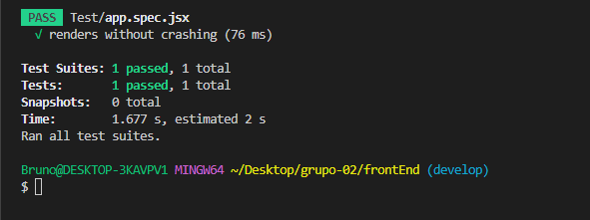

TERCER SPRINT
ID | Título / Nombre | Descripción | Precondición | Pasos |  |  |  | Estado de diseño | Tipo | Creado por
 |  |  |  | # | Acción | Resultado esperado | Resultado Actual
3SPF-001 | Verificar busqueda por fecha | verificar que funcione el filtro de fecha | Tener la opcion de visualizar en la resolucion deseada | 1 | -cambiar a vista a Mobile | visualizar correctamente los botones y accesibilidad | Se verifica correcta la vista en version Mobile | Revisado | Integracion | Testing Analyst
 |  |  |  | 2 | -cambiar a vista a Tablet | visualizar correctamente los botones y accesibilidad | Se verifica correcta la vista en version Tablet

ID | Título / Nombre | Descripción | Precondición | Pasos |  |  |  | Estado de diseño | Tipo | Creado por
 |  |  |  | # | Acción | Resultado esperado | Resultado Actual
3SPF-002 | cerrar sesion y navegar de forma anonima | navegar de forma anonima despues de cerra la sesion | pagina de sesion activa | 1 | -click en cerrar sesion | visualizar correctamente la salida de la sesion | se verifica que sale de la sesion | Revisado | Integracion | Testing Analyst
 |  |  |  |  |  | visualzar correctamente lo mismo en mobile y desktop | Se verifica correcta la vista en version Mobile y Desktop

ID | Título / Nombre | Descripción | Precondición | Pasos |  |  |  | Estado de diseño | Tipo | Creado por
 |  |  |  | # | Acción | Resultado esperado | Resultado Actual
3SPF-003 | Verificar Fechas disponibles para elegir | verificar fechas disponibles | tener la pagina cargada de reservas | 1 | -logearse y entrar a un producto deseado | debe aparecer detalles de producto | Se verifica correcta la vista | Revisado | Integracion | Testing Analyst
 |  |  |  | 2 | -presionar el boton iniciar reserva | visualizar correctamente los botones y accesibilidad del calendatio | Se verifica correcta la vista en version Tablet y Desktop

ID | Título / Nombre | Descripción | Precondición | Pasos |  |  |  | Estado de diseño | Tipo | Creado por
 |  |  |  | # | Acción | Resultado esperado | Resultado Actual
3SPF-004 | Verificar pagina de reservas con detalle | verificar los detalles | tener la pagina de producto cargada | 1 | -logearse y entrar a un producto deseado | visualizar correctamente los detalles de produto | Se verifica correcta la vista en version Mobile | Revisado | Integracion | Testing Analyst
 |  |  |  |  |  | visualizar correctamente los botones y accesibilidad | Se verifica correcta la vista en version Tablet

ID | Título / Nombre | Descripción | Precondición | Pasos |  |  |  | Estado de diseño | Tipo | Creado por
 |  |  |  | # | Acción | Resultado esperado | Resultado Actual
3SPF-005 | Verificar confirmacion de reserva | CARRY OVER |  | 1 |  |  |  | Revisado | Integracion | Testing Analyst
 |  |  |  | 2

